상품제안서
커핑그라운드 드립백커피 내열유리머그 500ml 선물세트 | 상품코드: S42502

 |  |  |  |  |  |  | 02-713-8555 | www.synergygift.co.kr
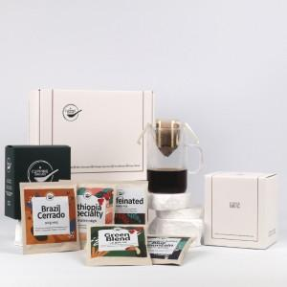 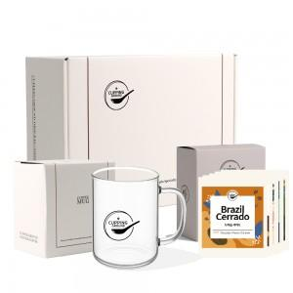 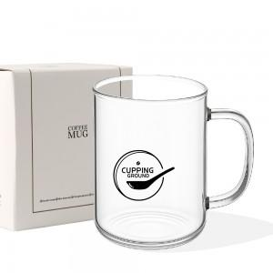

【상세/제작정보】 | *드립백 커피 + 유리컵 세트<br>

【인쇄/포장옵션】 | 실크, 스티커 / 포장불가능

【공급단가】 | 수량 | 24~ | 100~ | 300~ | 1,000~ | 3,000~
*VAT별도 | 단가 | 15,600원 | 14,760원 | 14,040원 | 13,680원 | 13,440원

【상품 URL】 | https://www.synergygift.co.kr:443/src/goods_detail.php?gdno=42502

